3 年平均気温
3 年平均気温

 | 時点 2025(R7)年（毎年）
 | 単位 ℃ |  |  |  |  |  |  |  | 偏差値 |  | 54.2
順位 |  | 都道府県名 |  | 数 値 |  |  | 順位 | 都道府県名 |  | 数 値

 |  | 0 | 全 国 |  | 16.7 | 0.0 | 23 | 0 | 岐 阜 |  | 17.3
1 |  | 0 | 沖 縄 |  | 23.8 | 0.0 | 25 | 0 | 岡 山 |  | 17.0
2 |  | 0 | 鹿児島 |  | 19.5 | 0.0 | 26 | 0 | 奈 良 |  | 16.9
3 |  | 0 | 宮 崎 |  | 18.7 | 0.0 | 27 | 0 | 埼 玉 |  | 16.7
4 |  | 0 | 福 岡 |  | 18.4 | 0.0 | 28 | 0 | 山 口 |  | 16.6
5 |  | 0 | 長 崎 |  | 18.3 | 0.0 | 29 | 0 | 群 馬 |  | 16.5
6 |  | 0 | 大 阪 |  | 18.2 | 0.0 | 29 | 0 | 滋 賀 |  | 16.5
7 |  | 0 | 静 岡 |  | 18.1 | 0.0 | 31 | 0 | 鳥 取 |  | 16.4
7 |  | 0 | 高 知 |  | 18.1 | 0.0 | 32 | 0 | 石 川 |  | 16.3
7 |  | 0 | 熊 本 |  | 18.1 | 0.0 | 32 | 0 | 山 梨 |  | 16.3
10 |  | 0 | 兵 庫 |  | 18.0 | 0.0 | 32 | 0 | 島 根 |  | 16.3
10 |  | 0 | 和歌山 |  | 18.0 | 0.0 | 35 | 0 | 福 井 |  | 16.1
10 |  | 0 | 佐 賀 |  | 18.0 | 0.0 | 36 | 0 | 茨 城 |  | 15.8
13 |  | 0 | 香 川 |  | 17.9 | 0.0 | 36 | 0 | 富 山 |  | 15.8
14 |  | 0 | 徳 島 |  | 17.8 | 0.0 | 38 | 0 | 栃 木 |  | 15.7
14 |  | 0 | 大 分 |  | 17.8 | 0.0 | 39 | 0 | 新 潟 |  | 15.1
16 |  | 0 | 愛 媛 |  | 17.7 | 0.0 | 40 | 0 | 福 島 |  | 14.8
17 |  | ◎ | 千 葉 |  | 17.6 | 0.0 | 41 | 0 | 宮 城 |  | 14.6
17 |  | 0 | 神奈川 |  | 17.6 | 0.0 | 42 | 0 | 山 形 |  | 13.5
19 |  | 0 | 愛 知 |  | 17.5 | 0.0 | 42 | 0 | 長 野 |  | 13.5
19 |  | 0 | 京 都 |  | 17.5 | 0.0 | 44 | 0 | 秋 田 |  | 13.4
21 |  | 0 | 三 重 |  | 17.4 | 0.0 | 45 | 0 | 青 森 |  | 12.3
21 |  | 0 | 広 島 |  | 17.4 | 0.0 | 46 | 0 | 岩 手 |  | 12.2
23 |  | 0 | 東 京 |  | 17.3 | 0.0 | 47 | 0 | 北海道 |  | 11.0
年平均気温
北海道 | 11
青 森 | 12.3
岩 手 | 12.2
宮 城 | 14.6
秋 田 | 13.4
山 形 | 13.5
福 島 | 14.8
茨 城 | 15.8
栃 木 | 15.7
群 馬 | 16.5
埼 玉 | 16.7
千 葉 | 17.6
東 京 | 17.3
神奈川 | 17.6
新 潟 | 15.1
富 山 | 15.8
石 川 | 16.3
福 井 | 16.1
山 梨 | 16.3
長 野 | 13.5
岐 阜 | 17.3
静 岡 | 18.1
愛 知 | 17.5
三 重 | 17.4
滋 賀 | 16.5
京 都 | 17.5
大 阪 | 18.2
兵 庫 | 18
奈 良 | 16.9
和歌山 | 18
鳥 取 | 16.4
島 根 | 16.3
岡 山 | 17
広 島 | 17.4
山 口 | 16.6
徳 島 | 17.8
香 川 | 17.9
愛 媛 | 17.7
高 知 | 18.1
福 岡 | 18.4
佐 賀 | 18
長 崎 | 18.3
熊 本 | 18.1
大 分 | 17.8
宮 崎 | 18.7
鹿児島 | 19.5
沖 縄 | 23.8

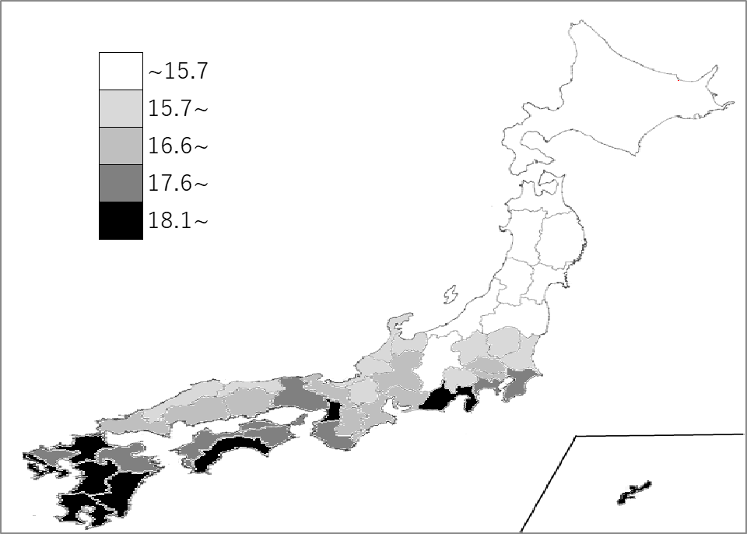
千葉県の推移
令和3年 | 17.1 | 17
令和4年 | 16.7 | 21
令和5年 | 18.1 | 7
令和6年 | 18 | 17
令和7年 | 17.6 | 17

《備 考》 ・資料出所 気象庁 注）主として都道府県庁所在地の数値で、全国値は、各都道府県値の単純平均値です。

